P4
○一般会計歳入決算に占める市税の割合
 | 市税 | その他 | 一般会計歳入合計
H27 | 120,133,472 | 240,506,909 | 360,640,381 | 33.3%
H28 | 119,620,971 | 235,918,337 | 355,539,308 | 33.6%
H29 | 120,942,692 | 285,458,254 | 406,400,946 | 29.8%
H30 | 133,104,661 | 251,884,564 | 384,989,225 | 34.6%
R1 | 136,102,491 | 264,534,407 | 400,636,898 | 34.0%

P5
○ 令和元年度一般会計決算額構成図 | ※決算書より

歳入合計 400,636百万円
 | 歳入 | R1 | 構成率
 | 市税 | 136,102 | 34.0%
 | 国庫支出金 | 66,341 | 16.6%
 | 市債 | 57,506 | 14.4%
 | 地方交付税 | 57,230 | 14.3%
 | 県支出金 | 19,875 | 5.0%
 | 諸収入 | 19,164 | 4.8%
 | 地方消費税交付金 | 14,700 | 3.7%
 | 使用料及び手数料 | 8,409 | 2.1%
 | 地方譲与税 | 3,255 | 0.8%
 | その他 | 18,054 | 4.3%
 | 合計 | 400,636 | 100.0%

 | 歳出 | R1 | 構成率
 | 民生費 | 119,204 | 30.1%
 | 教育費 | 66,655 | 16.8%
 | 土木費 | 53,112 | 13.4%
 | 総務費 | 48,462 | 12.2%
 | 公債費 | 44,058 | 11.1%
 | 衛生費 | 25,625 | 6.5%
 | 商工費 | 11,778 | 3.0%
 | 消防費 | 11,517 | 2.9%
 | 農林水産業費 | 6,399 | 1.6%
 | その他 | 9,723 | 2.5%
 | 合計 | 396,533 | 100.0%
歳出合計 396,533百万円

P8
市たばこ税
市 民 税
固定資産税
都市計画税
鉱産税
事業所税
軽自動車税
特別土地保有税
入湯税
億円
年度
○ 市税収入額の推移
市たばこ税
市 民 税
固定資産税
都市計画税
鉱産税
事業所税
軽自動車税
特別土地保有税
入湯税
億円
年度
○ 市税収入額の推移

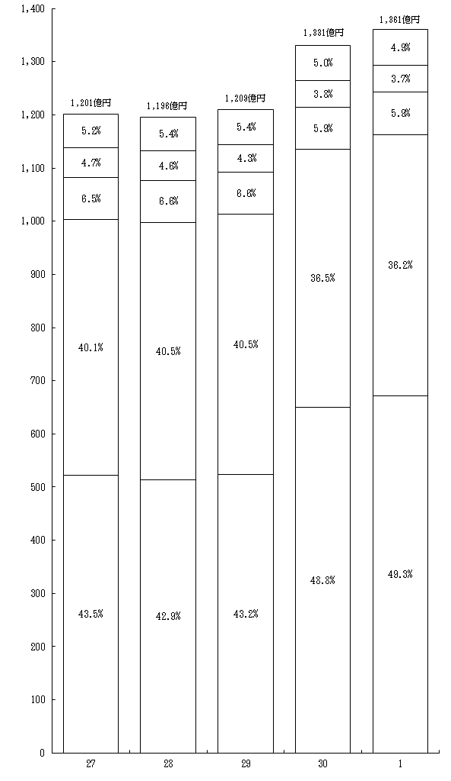

H
H
H
H
R

P9
○ 市税収入率の推移

市税収入率の推移（大表より）

年度 | 市税収入率 | 現年課税分 | 滞納繰越分
H24 | 95.3 | 98.9 | 25.1
H25 | 95.8 | 99.0 | 25.7
H26 | 96.4 | 99.1 | 26.1
H27 | 96.7 | 99.2 | 27.0
H28 | 96.8 | 99.2 | 24.7
H29 | 97.1 | 99.2 | 26.2
H30 | 97.4 | 99.2 | 26.3
R1 | 97.5 | 99.3 | 27.7

P10
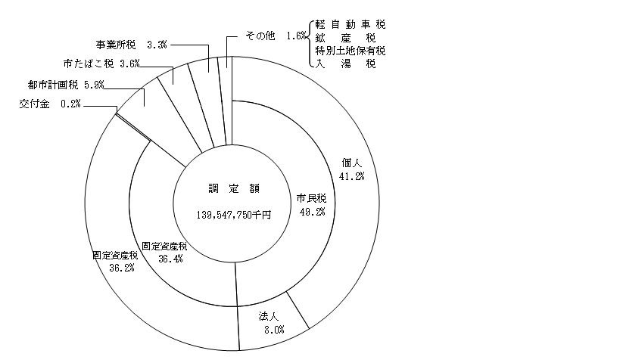
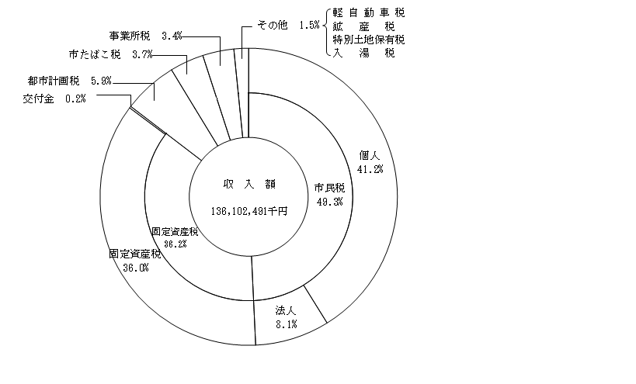
○ 令和元年度市税決算額構成図

